수거
종이팩 수거 정류장 리스트(2026. 1. 14(수) 기준)
 | 가게명 | 연락처 | 주소 | 영업시간 | 비고 | 수거 팀
1 | 1-1.우드테일러스 카페 | 0507-1328-0797 | 수성구 신매로 4길 3 | 10:00 - 23:00 / 연중무휴 |  | 고산1동(노변공원 1팀)
2 | 1-2.카페 아이올리 | 053-791-8895 | 수성구 달구벌대로 652길 16 | 10:00 - 22:00 / 연중무휴 | 수거량 多
3 | 1-2.파즈커피 | - | 대구 수성구 달구벌대로650길 11 C동1층(신매동, 신매교회 앞) | 10:00 - 21:30 / 매주 일 정기휴무
4 | 2-1.커피넘버파이브 | 0507-1349-4099 | 대구 수성구 노변공원로7길 3 커피no.5 | 07:00 - 20:00 / 연중무휴 |  | 고산2동(노변공원 2팀)
5 | 2-2.고산2동커뮤니티센터(카페플러스알파) | 070-7543-3951 | 대구 수성구 알파시티2로9길 8 | 09:00 ~ 18:00 / 매주 토, 일 정기휴무
6 | 2-3.토리커피 | 010-4924-7339 | 대구 수성구 노변공원로 23 상가 1층 | 08:00 - 17:30 / 매주 일 정기휴무
7 | 2-4.컵스쿠쿠 | 053-793-9822 | 대구 수성구 노변공원로 11-1 | 10:30 ~ 22:30 / 연중무휴
8 | 2-5.데일리호스브라운 시지점 | 053-795-5777 | 대구 수성구 달구벌대로625길 9 | 07:00 ~ 21:00 / 연중무휴 | 수거량 종종 多
9 | 3-1.달커피 | 0507-1406-5022 | 수성구 달구벌대로 641길 8 | 09:30 - 23:00 / 연중무휴 |  | 고산3동(시지근린공원팀)
10 | 3-2. 고산3동커뮤니티센터 | 053-795-7893 | 대구 수성구 천을로 199 1층 | 09:00 - 21:00 / 매주 일 정기휴무 | 실내 2단박스형 수거함
11 | 3-3.데일리호스브라운 본점 | 053-755-5777 | 대구 수성구 천을로 191 | 08:00 - 22:00 / 연중무휴 | 실외 수거함, 수거량 多
12 | 3-4.레인트리 커피앤디저트 | 053-792-6120 | 수성구 천을로 173 | 10:00 - 22:00 / 매월 마지막주 일 정기휴무
13 | 3-5.카페라라 | 053-793-9995 | 대구 수성구 천을로 105-1 1층 | 09:30 - 22:00 / 매주 일 정기휴무
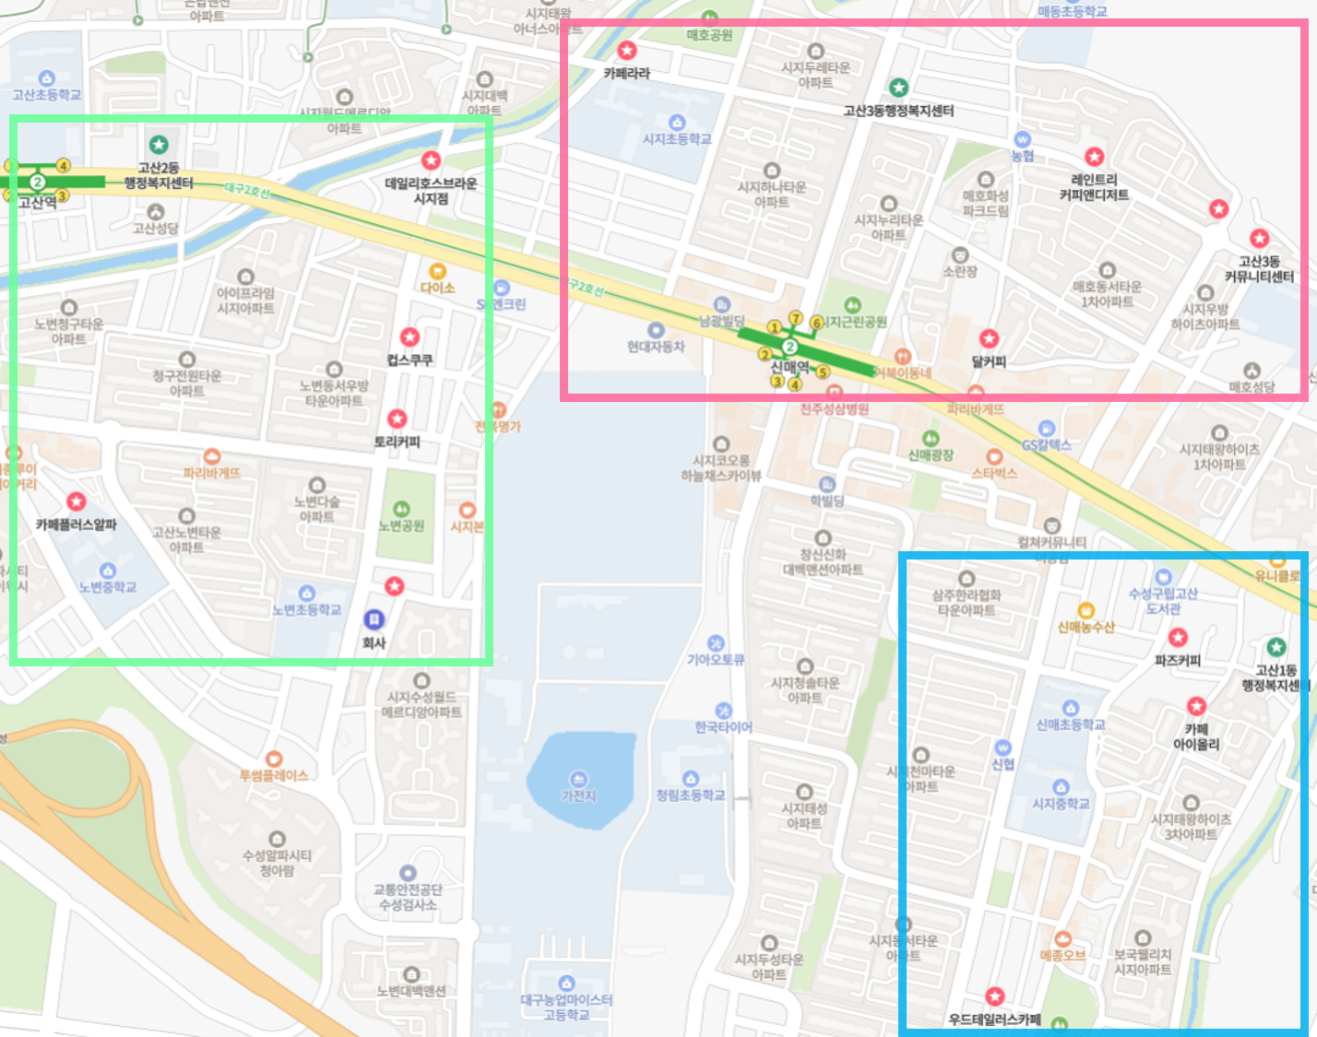
 |  |  |  | 1. 순서대로 가게를 돌며 종이팩을 회수합니다.(동선수정 가능)
 |  |  |  | 2. 회수한 종이팩은 동행정복지센터에 전달합니다.(마지막 코스)
 |  |  |  | 3. 가게별 모니터링 일지는 시니어클럽에서 1차 관리합니다.
 |  |  |  | 4. 수거카트는 수거 담당자가 관리합니다.

 |  |  |  | *희희베이글 폐업으로 인한 삭제, 데일리호스브라운 시지점 추가
 |  |  |  | *네이버 지도 링크로 이동합니다.

